画面部品情報
アプリ課題(2025） |  |  | 画面ID | 画面名 |  |  |  | 作成日 | 作成者 | 更新日 | 更新者
 |  |  | 016_RecipeRegistUpdate | レシピ登録更新 |  |  |  | 2024-12-31 | 福田 | 2025-07-23 | 福田

 | 1.【スマホ版イメージ】
 | (登録モード時）
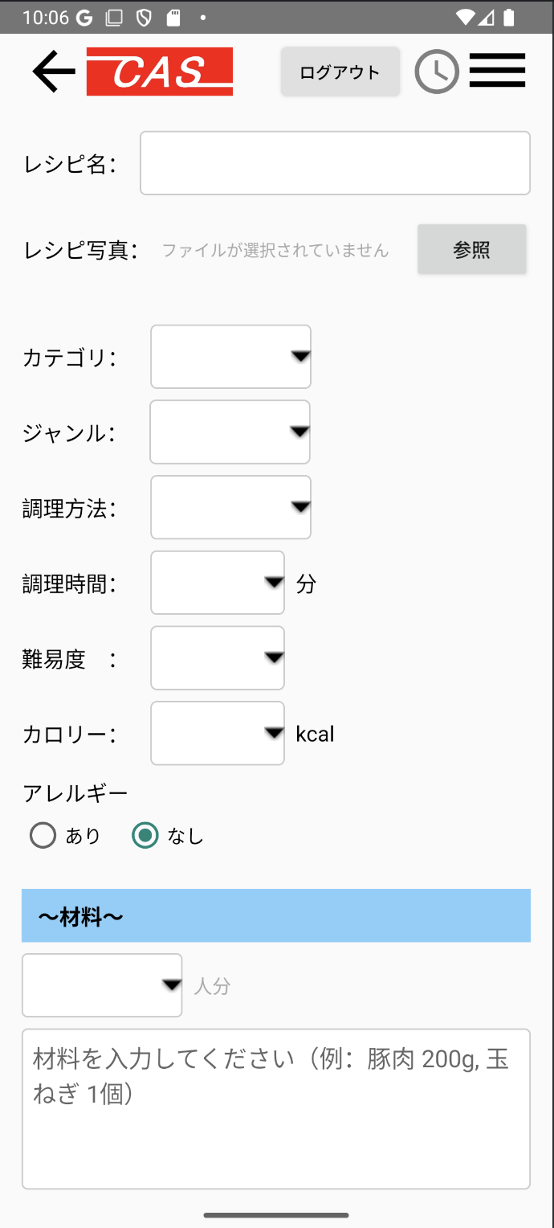
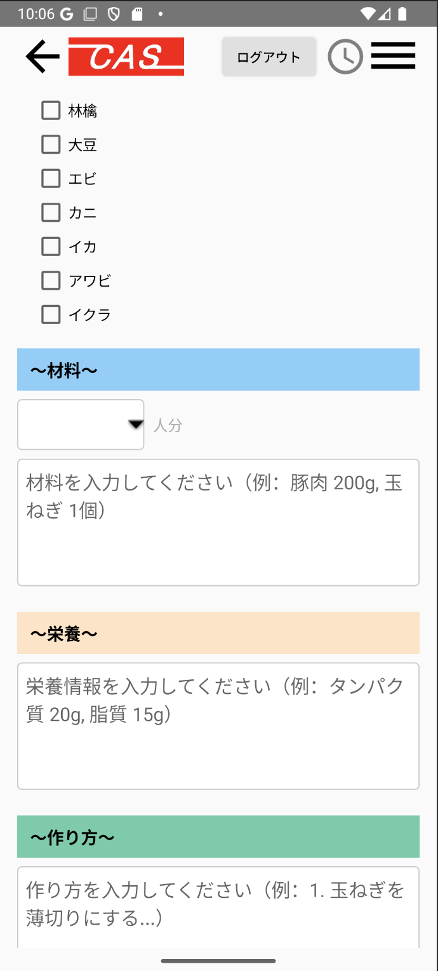
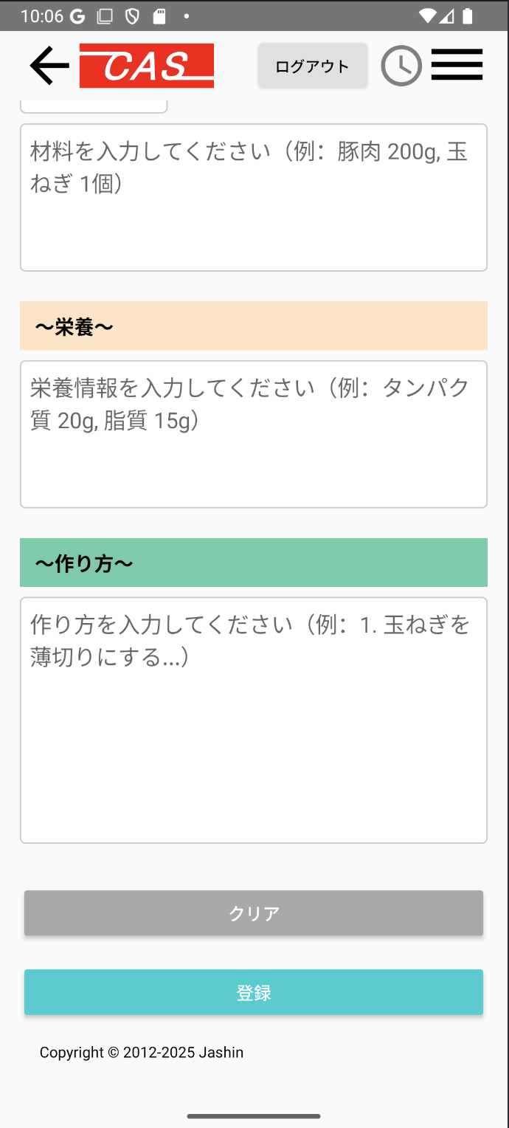

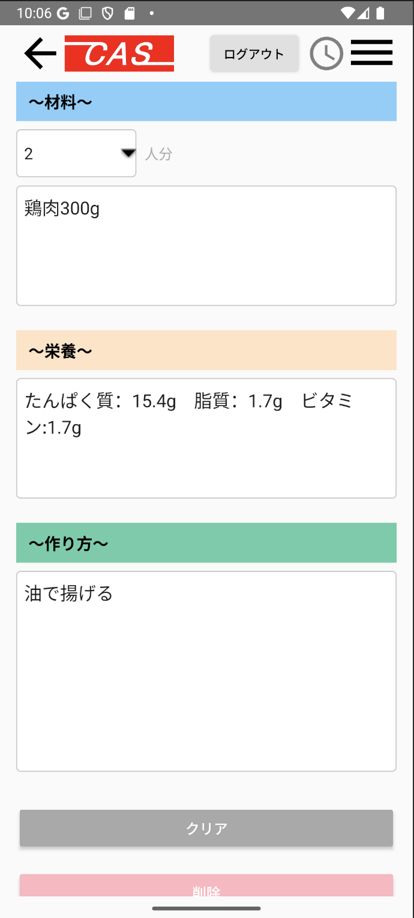
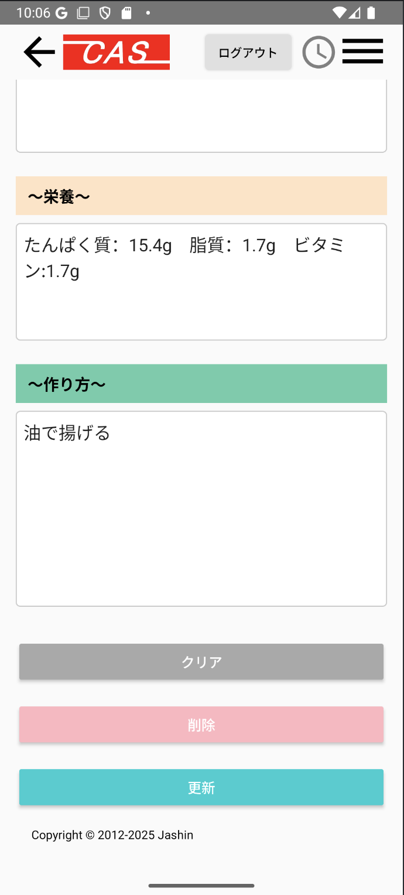
 | (更新モード時）
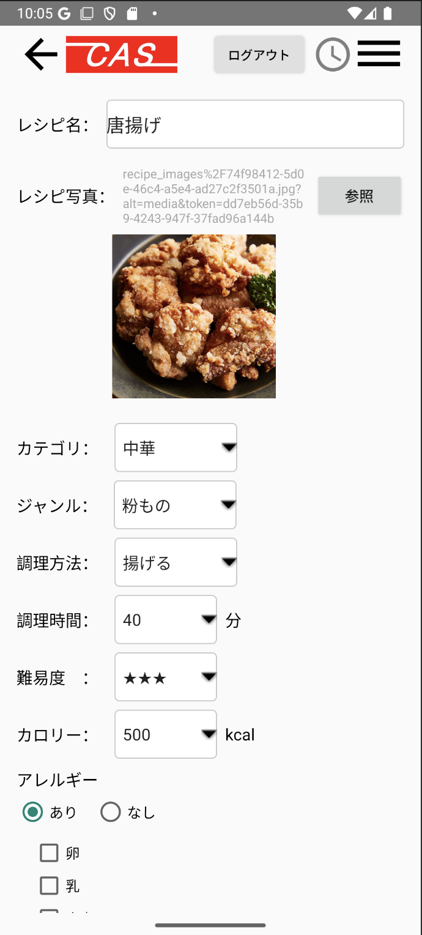
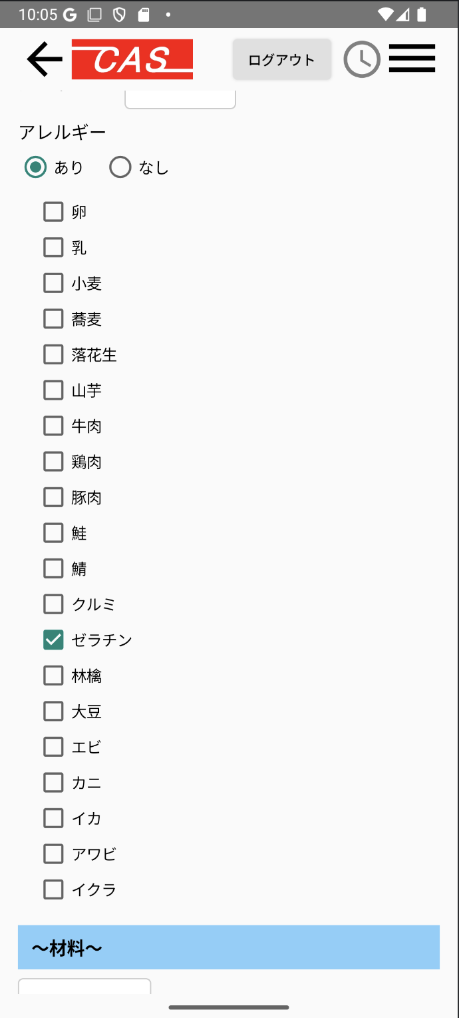

 | 2.【機能概要】
 | 料理ＩＤが渡されてきているかで新規登録モードか更新モードかを判定する。渡された場合は更新モード、そうでない場合は新規登録モードとする。 当画面で表示された内容を「04_レシピ表示」で表示する。

 | 3.【前の画面より受け取ったパラメータ】
 | パラメータ名 | データ型 | 桁数
 | 料理ID | 文字列 | 8桁

 | 4.【イベント情報】
 | イベント名 | 処理概要
 | 初期表示時 | 料理ＩＤが渡されてきているかで新規登録モードか更新モードかを判定する。渡された場合は更新モード、そうでない場合は新規登録モードとする。（ボタンの切り替えも行う） 更新モードの場合はＤＢから取得した内容を画面に設定する。また、各プルダウン、チェックボックスの中身を取得して設定する。
 | 参照ボタンをクリック時 | ファイルの参照ダイアログを表示する。(jpeg、pngのみ） 選択後パスを表示する。また、どこかクラウドにアップしたものを取得して、ピクチャラベルに表示する。
 | クリアボタンをクリック時 | 画面のレシピを初期化すること。
 | 削除ボタン(更新モード時） | 画面のレシピを論理削除で更新すること。
 | 登録ボタン（更新ボタン）をクリック時 | 登録モード時は新規でＤＢへレシピの内容を登録すること。 更新モード時は新規でＤＢへレシピの内容を更新すること。 その後、「04_レシピ表示」へ遷移すること。

 | 5.【フォーム情報】 |  |  |  | 6.【DB情報】
 | 項目名 | 部品 | 備考 |  | 取得元テーブル | 取得列 | データ型 | 桁数 | 備考
 | ヘッダーメニュー | 参照：【画面設計】01_メニュー(サイドバー＆ヘッダー).xlsx

 | （料理情報）
 | 項目名 | 部品 | 備考 |  | 取得元テーブル | 取得列 | データ型 | 桁数 | 備考
 | レシピ名 | ラベル | 受け取った料理IDに紐づく、料理名を表示する。 |  | レシピ | 料理名 | 文字列 | 30桁
 | レシピ写真 | ラベル（path) | 初期表示時はブランク、参照後に相対パスを表示する。
 | 参照 | ボタン | ファイルの参照ダイアログを表示する。(jpeg、pngのみ） 選択後パスを表示する。また、どこかクラウドにアップしたものを取得して、ピクチャラベルに表示する。
 |  | ピクチャラベル | 参照した画像のサムネイルを表示する。 |  | レシピ | 画像URL | 文字列 | TEXT | firebase storageへアップロードした際に戻されたURLを設定する。
 | カテゴリ | プルダウン | 定数一覧.カテゴリの内容を全て取得して、取得できた内容をプルダウンに表示させる。値はカテゴリ.DB値の物を使用する。 |  | レシピ | カテゴリーID | 数値 | 1桁
 | ジャンル | プルダウン | 定数一覧.ジャンルの内容を全て取得して、取得できた内容をプルダウンに表示させる。値はジャンル.DB値の物を使用する。 |  | レシピ | ジャンルID | 数値 | 1桁
 | 調理方法 | プルダウン | 定数一覧.調理方法の内容を全て取得して、取得できた内容をプルダウンに表示させる。値は調理方法.DB値の物を使用する。 |  | レシピ | 調理方法ID | 数値 | 1桁
 | 調理時間 | テキストボックス | 調理時間（分）を入力させる。 |  | レシピ | 調理時間 | 数値 | 3桁 | 1-120分で表示される
 | 難易度 | プルダウン | 定数一覧.難易度の内容を全て取得して、取得できた内容をプルダウンに表示させる。値は難易度.DB値の物を使用する。 |  | レシピ | 難易度 | 数値 | 1桁
 | カロリー | プルダウン | 0～9999までの内容を設定させる。 |  | レシピ | カロリー | 数値 | 4桁
 | アレルギー | ラベル | 定数一覧.アレルギーの内容を全て取得して、 ラベル「（アレルギー.定数名）」の内容で表示する。
 | チェックボックス | チェックボックス | チェックボックスを表示させ、値はアレルギー.DB値の物を使用する。 |  | レシピアレルギー レシピアレルギー | 料理ID アレルギーID | 文字列 数値 | 8桁 1桁 | アレルギーIDで検索した結果の料理IDをレシピに結合させる。（レシピ.アレルギーID = レシピアレルギー.アレルギーID )
 | 〜材料〜
 | 項目名 | 部品 | 備考 |  | 取得元テーブル | 取得列 | データ型 | 桁数 | 備考
 | ○人前 | プルダウン | 1～5までの内容を設定させる。 |  | レシピ | ○人前 | int | 1桁
 | 材料 | テキストエリア | 材料情報を入力させる。工程は改行込みでＯＫ。 |  | レシピ | 材料 | text | 60000文字

 | 〜栄養〜
 | 項目名 | 部品 | 備考 |  | 取得元テーブル | 取得列 | データ型 | 桁数 | 備考
 | 栄養 | テキストエリア | 栄養を入力させる。工程は改行込みでＯＫ。 |  | レシピ | 栄養 | text | 60000文字

 | 〜作り方〜
 | 項目名 | 部品 | 備考 |  | 取得元テーブル | 取得列 | データ型 | 桁数 | 備考
 | 作り方 | テキストエリア | 作り方を入力させる。工程は改行込みでＯＫ。 |  | レシピ | 作り方 | text | 60000文字

 | 項目名 | 部品 | 備考 |  | 取得元テーブル | 取得列 | データ型 | 桁数 | 備考
 | クリアボタン | ボタン | 画面上の入力フォームを初期化する。
 | 削除ボタン(更新モード時） | ボタン | レシピを論理削除すること。（削除フラグをONにする） |  | レシピ | 削除フラグ | 数値 |  | 上記の情報で、レシピIDの削除フラグを1へ更新する。
 | 登録ボタン | ボタン | 登録モード時はレシピ、レシピアレルギーに登録すること。その後、「04_レシピ表示」へ遷移すること。 |  | レシピ レシピアレルギー |  |  |  | 上記の情報で、レシピ、レシピアレルギーへ新規登録する。
 | 更新ボタン | ボタン | 更新モード時はレシピ、レシピアレルギーに更新すること。その後、「04_レシピ表示」へ遷移すること。 |  | レシピ | 更新日時 | 日付 |  | 上記の情報で、レシピへ更新する。
 |  |  |  |  | レシピアレルギー |  |  |  | 上記の情報で、レシピアレルギーへ更新する。
 |  |  |  |  | ※レシピアレルギーもリクエストパラメータでもらって登録すること

イラスト
（新規登録モード） |  |  |  | （更新モード）


 | レシピ名： |  |  |  | レシピ名： | ペペロンチーノ

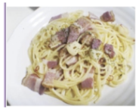
 | レシピ写真： | 参照 | (参照後に画像パス表示 、 |  | レシピ写真： | /Users/pic/Peperoncino.jpeg |  | 参照
 |  |  | 下にサムネイルの表示）

 | カテゴリ | ▼ | （プルダウン） |  | カテゴリ | ▼ | （プルダウン）

 | ジャンル | ▼ | （プルダウン） |  | ジャンル | ▼ | （プルダウン）

 | 調理方法 | ▼ | （プルダウン） |  | 調理方法 | ▼ | （プルダウン）

 | 調理時間 |  | （半角数値のみ） |  | 調理時間 |  | （半角数値のみ）

 | 難易度 | ▼ | （プルダウン) |  | 難易度 | ▼ | （プルダウン)

 | カロリー | ▼ | （プルダウン) |  | カロリー | ▼ | （プルダウン)

 | アレルギー | 卵 ⬜︎ |  |  | アレルギー | 卵 ⬜︎
 |  | 乳 ⬜︎ |  |  |  | 乳 ⬜︎
 |  | ・・・・・・ |  |  |  | ・・・・・・
 |  | アワビ ⬜︎ |  |  |  | アワビ ⬜︎
 |  | イクラ ⬜︎ |  |  |  | イクラ ⬜︎

〜材料〜 |  |  |  | 〜材料〜

 | ▼ | 人前（プルダウン) |  |  | ▼ | 人前（プルダウン)

〜栄養〜 |  |  |  | 〜栄養〜

〜作り方〜 |  |  |  | 〜作り方〜

 |  | 登録 |  |  |  | 更新

